Hoja1


Estadísticas solicitudes recibidas OAI
Trimestre abril-junio 2026

 |  |  | Respuesta
 |  |  | Resueltas |  | Rechazadas
Medio de solicitud | Recibidas | Pendientes | < 5 dias | 5 dias > | < 5 dias | 5 dias >
Fisica | 0 | 0 | 0 | 0 | 0 | 0
Electrónica | 2 | 0 | 0 | 0 | 0 | 0
311 | 0 | 0 | 0 | 0 | 0 | 0
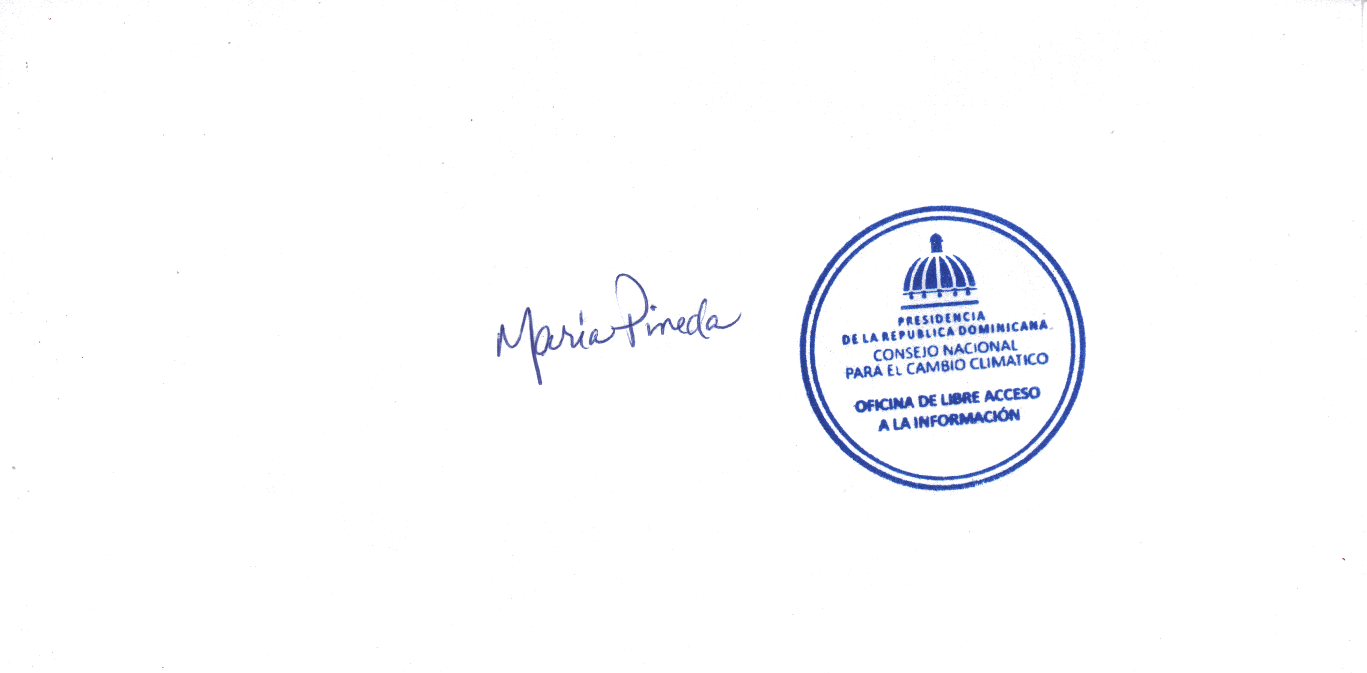
Saip | 1 | 0 | 0 | 0 | 0 | 0
Total | 3 | 0 | 3 | 0 | 0 | 0
Fuente: Oficina de Libre Acceso a la Información
Elaborado por: Responsable de la Oficina Libre Acceso a la Información
Fecha: 30/06/2026

